末端示例
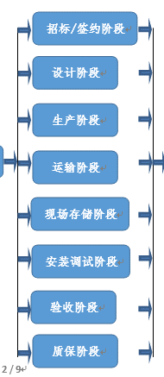
提交人： | 张锐 最后修改日期：XXXX年XX月XX日 | 提交人： | 张锐 最后修改日期：XXXX年XX月XX日

问题描述： | 加工的弯头和连接管件数量差缺 | 问题描述： | 顶圈梁加劲板、踏步格栅板和花纹板、透光孔平台格栅板差缺
凭单号： | XXXX-XX-XX | 凭单号： | XXXX-XX-XX
凭单日期： | XXXX年XX月XX日 | 凭单日期： | XXXX年XX月XX日
成因分析： | 供货差缺 | 成因分析： | 供货差缺
解决过程： | 厂家补供 | 解决过程： | 厂家补供

提交人： | 张锐 最后修改日期：XXXX年XX月XX日 | 提交人： | 张锐 最后修改日期：XXXX年XX月XX日

问题描述： | 罐壁加强圈漏发，加强圈不到影响下部已施工完成的箱罐体变形 | 问题描述： | 板材及附件未按图纸数量制造，成品应打图号便于安装
凭单号： | XXXX-XX-XX | 凭单号： | XXXX-XX-XX
凭单日期： | XXXX年XX月XX日 | 凭单日期： | XXXX年XX月XX日
成因分析： | 厂家漏供 | 成因分析： | 未按图纸数量生产，成品未标图号
解决过程： | 厂家补供 | 解决过程： | 提醒厂家注意

提交人： | 张锐 最后修改日期：XXXX年XX月XX日 | 提交人： | 张锐 最后修改日期：XXXX年XX月XX日

问题描述： | 油罐油位无配供法兰，实际供货与设计院图纸不符 | 问题描述： | 设计图和厂家图不符，造成漏供
凭单号： | XXXX-XX-XX | 凭单号： | XXXX-XX-XX
凭单日期： | XXXX年XX月XX日 | 凭单日期： | XXXX年XX月XX日
成因分析： | 厂家错供 | 成因分析： | 设计提资不畅
解决过程： | 厂家补供 | 解决过程： | 提醒设计院厂家注意

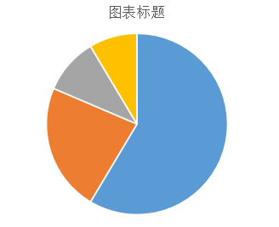
提交人： | 张锐 最后修改日期：XXXX年XX月XX日

问题描述： | 设计院热控、机务专业收提资不畅导致供货和设计不符，设计院提供的招标规范书供货形式有误。
凭单号： | XXXX-XX-XX
凭单日期： | XXXX年XX月XX日
成因分析： | 设计院内部提资不畅，技术规范书供货形式有误
解决过程： | 水箱的磁翻板液位计，设计院设计为整段设计（分别为9m和5.2m），到货的液位计为分段式（分别为3段3m和2段2.6m），与设计院设计不符无法安装。设计院回复确认为分段设计，请厂家针对目前分段式供货，给出安装处理措施。但经查询了图纸，图中均为整段设计，并非分段设计，厂家回复的安装方案为分段平行安装，水箱侧壁上的开孔及接管均按照设计院图纸在同一条垂线上，目前水箱内壁玻璃钢防腐已经完成并业主验收，无法再开孔和焊接。

